G-3.3.
G-3.3. Gráfico de la evolución del número de ocupados según sectores económicos (CNAE-2009). |  | Índice

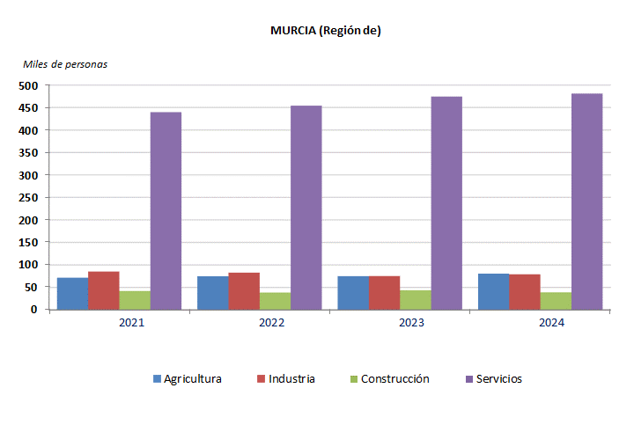

 | Metodología 2005.

 | Fuente: INE. Encuesta de Población Activa

G-3.4.
G-3.4. Gráfico de la evolución del número de asalariados según sectores económicos (CNAE-2009). |  | Índice

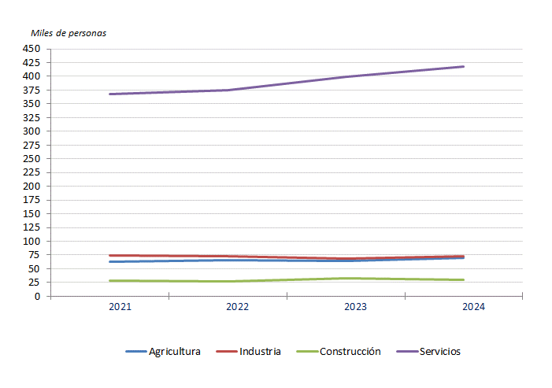

 | Metodología 2005.

 | Fuente: INE. Encuesta de Población Activa

G-3.5.
G-3.5. Gráfico de la evolución de las altas de demanda de empleo y colocaciones. |  | Índice

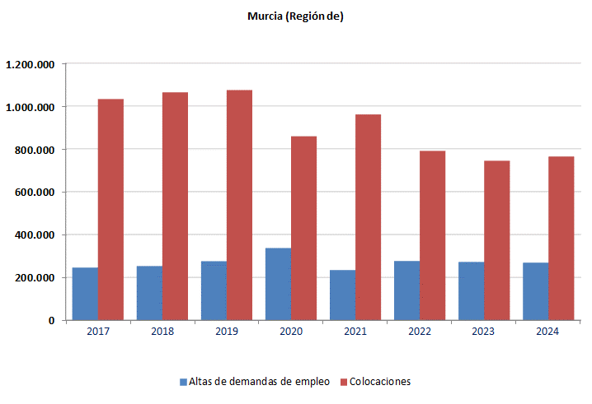

 | Son datos acumulados de enero a diciembre.

 | Fuente: Servicio Público de Empleo Estatal. Estadística de empleo

G-3.6.
G-3.6. Gráfico de los contratos de trabajo indefinidos iniciales y contratos convertidos en indefinidos según tipo. |  | Índice

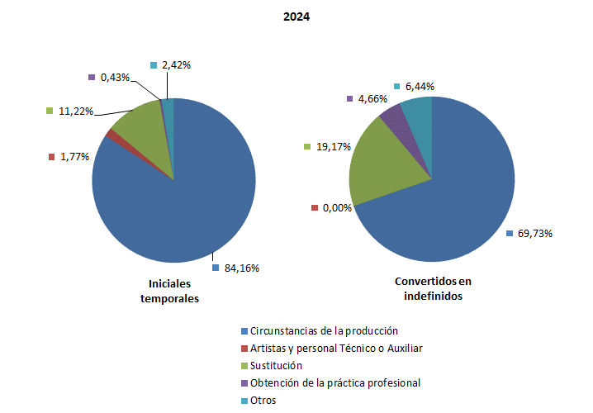

 | Fuente: Servicio Público de Empleo Estatal. Estadística de Contratos Registrados

G-3.10.
G-3.10. Gráfico de la evolución del coste salarial total por trabajador y mes. |  | Índice

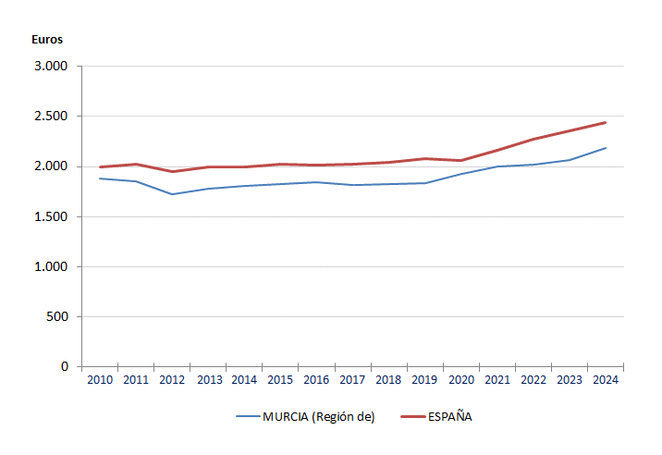

 | Los datos corresponden al IV trimestre de cada año.
 | Se consideran los sectores de actividad con secciones de la B a la S.

 | Fuente: INE. Encuesta Trimestral de Coste Laboral

